상품제안서
투명 비치백 방수 여행용 워시백 대용량 파우치 물놀이가방 수영가방 | 상품코드: F27365

 |  |  |  |  |  |  | 02-412-0044 | www.easy1.co.kr
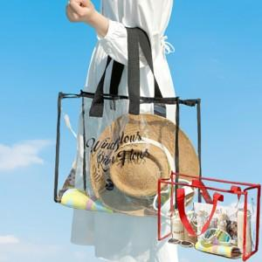

【상세/제작정보】

【인쇄/포장옵션】 | / OPP(비닐)

【공급단가】 | 수량 | 30~ | 90~ | 300~ | 500~ | 1,000~
*VAT별도 | 단가 | 6,600원 | 6,490원 | 6,320원 | 6,210원 | 6,050원

【상품 URL】 | https://dev.easy1.co.kr:443/src/goods_detail.php?gdno=27365

